Hinweise
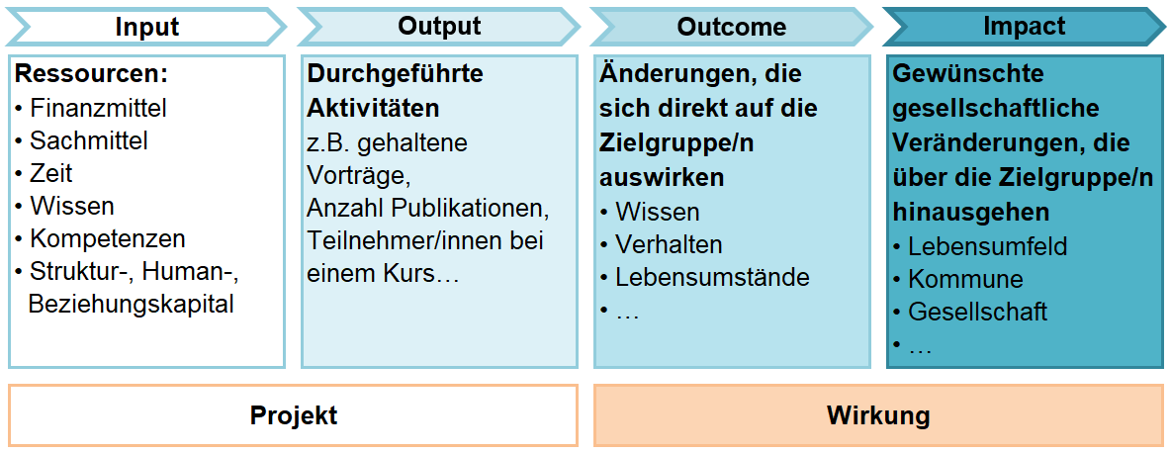
WICHTIGE HINWEISE
Dieser Antrag ist in elektronischer Form als Excel-Dokument an abt06-foem@stmk.gv.at zu übermitteln! Zusätzlich ist die Einnahmen-Ausgaben Übersicht (Blatt 3.a) zu signieren und gescannt bzw. als digital signiertes pdf zu übermitteln.
Rückfragen: Per E-Mail an abt06-foem@stmk.gv.at
ERLÄUTERUNGEN ZUM FORMULAR:
Felder mit dem Hinweis (siehe Kommentar) und einem roten Dreieck in der rechten oberen Ecke, enthalten Erläuterungen, die erscheinen, wenn das Feld angeklickt wird.

Weiße Felder sind von allen Antragsteller/innen auszufüllen. Ausgenommen sind jene Felder, in denen im Kommentarfeld vermerkt ist, dass die Eingabe nicht verpflichtend ist

Dunkelgrau hinterlegte Felder enthalten eine Rechenfunktion oder Verlinkungen und sind nicht befüllbar.

WIRKUNGSORIENTIERUNG
Mit Vorhaben, Maßnahmen, Projekten, Angeboten etc. sollen gesellschaftliche oder soziale Wirkungen erreicht werden. Wirkungen sind Veränderungen bei einer Zielgruppe oder bei Zielgruppen sowie auf gesamtgesellschaftlicher Ebene. Eine reine Betrachtung des Input (eingesetzte Ressourcen) und des Output (durchgeführte Aktivitäten) beschreibt noch nicht die konkrete/n Wirkung/en. Die folgende (Wirkungs-)Logik ist der Struktur des Förderungsansuchens zugrunde gelegt:

